ログイン
基本設計書 |  |  |  | 最終編集日 | 2020-06-10
 |  |  |  | 最終編集者 | 我那覇

画面ID | 01 | 画面名 | ログイン

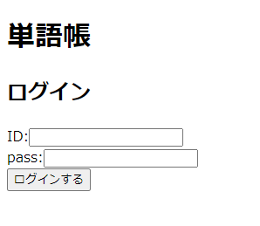

IDとpassを入力する

IDとpassが登録されているユーザー情報と一致している場合、トップ画面に偏移

トップ
基本設計書 |  |  |  | 最終編集日 | 2020-06-10
 |  |  |  | 最終編集者 | 我那覇

画面ID | 02 | 画面名 | トップ

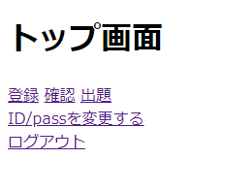

登録:問題登録画面に遷移
確認:問題確認画面に遷移
出題:出題確認画面に遷移

アカウント情報変更画面に遷移する

ログウト画面に遷移する

アカウント情報変更
基本設計書 |  |  |  | 最終編集日 | 2020-06-10
 |  |  |  | 最終編集者 | 我那覇

画面ID | 03 | 画面名 | アカウント情報変更


新規IDと新規passを入力する

正常な値が入力されている場合
アカウント情報変更結果画面に偏移

アカウント情報変更結果
基本設計書 |  |  |  | 最終編集日 | 2020-06-10
 |  |  |  | 最終編集者 | 我那覇

画面ID | 04 | 画面名 | アカウント情報変更結果

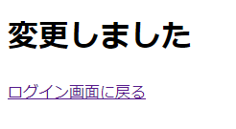

ログイン画面に偏移

問題登録
基本設計書 |  |  |  | 最終編集日 | 2020-06-10
 |  |  |  | 最終編集者 | 我那覇

画面ID | 05 | 画面名 | 問題登録

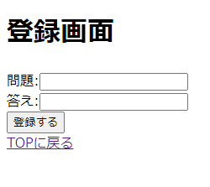

登録したい問題と答えを入力する

正常に登録できた場合、問題登録結果画面に偏移する

トップ画面に偏移する

問題登録結果
基本設計書 |  |  |  | 最終編集日 | 2020-06-10
 |  |  |  | 最終編集者 | 我那覇

画面ID | 06 | 画面名 | 問題登録結果

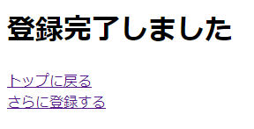

トップ画面に偏移する

問題登録画面に変移する

問題確認
基本設計書 |  |  |  | 最終編集日 | 2020-06-10
 |  |  |  | 最終編集者 | 我那覇

画面ID | 07 | 画面名 | 問題確認

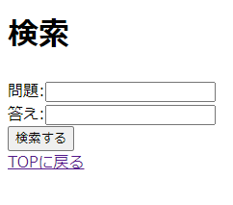

検索したい問題、答えのいずれかを入力する
問題の場合:入力された文字が問題に含まれていれば検索結果画面で表示される
答えの場合:完全一致しているものだけ検索結果画面で表示される

検索結果画面に偏移する

トップ画面に偏移する

検索結果
基本設計書 |  |  |  | 最終編集日 | 2020-06-10
 |  |  |  | 最終編集者 | 我那覇

画面ID | 08 | 画面名 | 検索結果

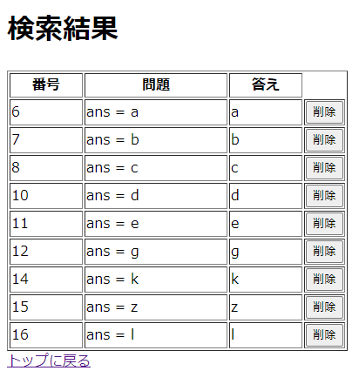

問題確認画面で入力した値によって選択されたデータが表示される

トップ画面に偏移する

出題確認
基本設計書 |  |  |  | 最終編集日 | 2020-06-10
 |  |  |  | 最終編集者 | 我那覇

画面ID | 09 | 画面名 | 出題確認

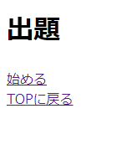

出題画面に偏移する

トップ画面に偏移する

出題
基本設計書 |  |  |  | 最終編集日 | 2020-06-10
 |  |  |  | 最終編集者 | 我那覇

画面ID | 10 | 画面名 | 出題

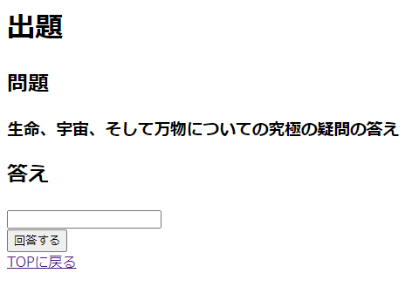

登録されている問題からランダムで出題される

回答を入力し(空白も可)回答するを押すと回答結果画面に偏移する

トップ画面に偏移する

回答結果
基本設計書 |  |  |  | 最終編集日 | 2020-06-10
 |  |  |  | 最終編集者 | 我那覇

画面ID | 11 | 画面名 | 回答結果

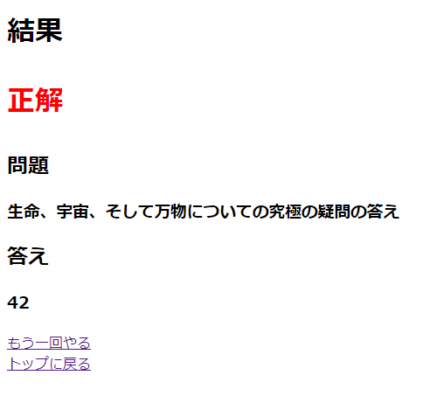

出題画面で入力した回答が
正解の場合:赤字で正解
不正解の場合い:赤字で不正解
と表示する

出題画面で表示した問題とその回答を表示する
不正解の場合は答えを赤字にして表示する

もう一回やる:出題画面に偏移する
トップに戻る:トップ画面に偏移する

ログアウト
基本設計書 |  |  |  | 最終編集日 | 2020-06-10
 |  |  |  | 最終編集者 | 我那覇

画面ID | 12 | 画面名 | ログアウト



ログイン画面に偏移する

